All tables
All tables
English Name | Table Name | Full Name | No. Rows x columns | Identities
1. Race details | RA | RACE, tất cả thông tin các cuộc đua | 35925 x 115 | Year, JyoCD, Kaiji, Nichiji, RaceNum
2. Horse race information | SE | UMA_RACE, thông tin con ngựa trong cuộc đua | 525663 x 78 | Year, JyoCD, Kaiji, Nichiji, RaceNum, KettoNum
3. Racehorse master | UM | UMA, thông tin con ngựa | 178842 x 238 | KettoNum
4. Jockey master | KS | KISYU, người cưỡi ngựa | 1742 x 632 | KisyuCode
5. Master of training | CH | CHOKYO, trainer | 5142 x 587 | ChokyosiCode
6. Producer master | BR | BREEDER, nơi huấn luyện | 17042 x 32 | BreederCode
7. Owner master | BN | BANUSI, sở hữu người | 8997 x 32 | BanusiCode
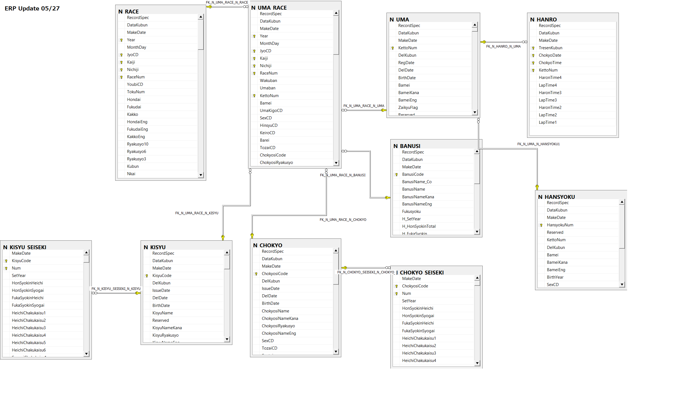
8. Breeding horse master | HN | HANSYOKU, giống ngựa | 144166 x 24 | HansyoKunum
9. Horse weight | WH | WEIGHT, không có sẵn mà phải 30' trước trận mới có( tham khảo)
10. Weather condition | WE | WEATHER, __ | 18 x 24 | TenkoCD

race -> horse race info | -> UM( KettoNum)
 | -> KS( KysiuCode)
 | -> CH( Chokyosicode)
 | -> BN( BanusiCode)

